상품제안서
(호신용)목에 걸수있는 호루라기 호각 휘슬 - 메탈기 | 상품코드: F27594

 |  |  |  |  |  |  | 02-412-0044 | www.easy1.co.kr
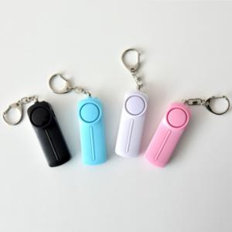

【상세/제작정보】 | 기본수량 미만 인쇄시 비용 추가. 스티커 제작및 부착 비용 문의. 인쇄 전/후 OPP비닐 포장 문믜.

【인쇄/포장옵션】 | / 포장불가능

【공급단가】 | 수량 | 300~ | 500~ | 1,000~ | 3,000~ | 5,000~
*VAT별도 | 단가 | 1,110원 | 1,090원 | 1,060원 | 1,040원 | 1,020원

【상품 URL】 | https://dev.easy1.co.kr:443/src/goods_detail.php?gdno=27594

